Лист1
Форма предзаказа:
Фамилия Имя
Телефон
E-MAIL

Фото | Номенклатура | Характеристика номенклатуры | Цена | Заказ | Итого:
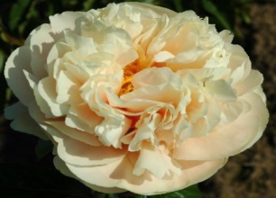 | Пион молочноцветковый Pastelegance |  | 30,000.00 |  | 0.00
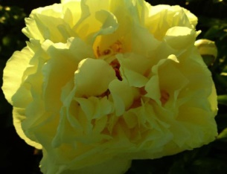 | Пион молочноцветковый Lemon Chiffon | Голландия, ОКС, 3/5 почек | 5,000.00 |  | 0.00
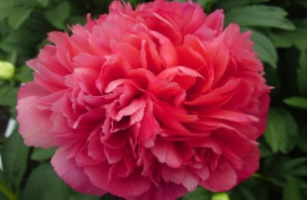 | Пион молочноцветковый Lorelei | Голландия, ОКС, 2/3 почки | 4,700.00 |  | 0.00
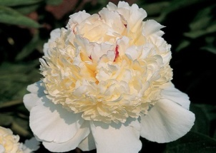 | Пион молочноцветковый Festiva Pixie | Голландия, ОКС, 3/5 почек | 3,800.00 |  | 0.00
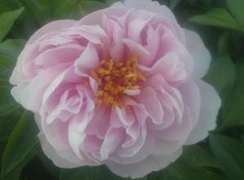 | Пион молочноцветковый Pink Vanguard | Голландия, ОКС, 3/5 почек | 3,800.00 |  | 0.00
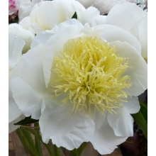 | Пион молочноцветковый Aphrodite Kiss | Голландия, ОКС, 3/5 почек | 3,000.00 |  | 0.00
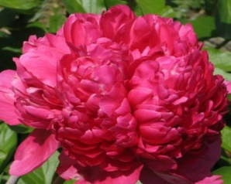 | Пион молочноцветковый Command Performance | Голландия, ОКС, 3/5 почек | 2,250.00 |  | 0.00
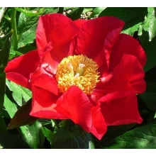 | Пион молочноцветковый America | Голландия, ОКС, 3/5 почек | 2,000.00 |  | 0.00
 | Пион молочноцветковый Carol | Голландия, ОКС, 3/5 почек | 1,800.00 |  | 0.00
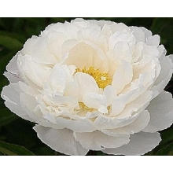 | Пион молочноцветковый Gardenia | Голландия, ОКС, 3/5 почек | 1,200.00 |  | 0.00
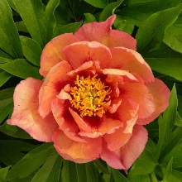 | Пион ИТО Copper Kettle | Голландия, ОКС, 3/5 почек | 15,000.00 |  | 0.00
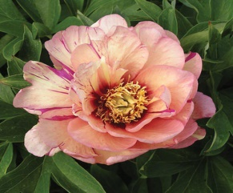 | Пион ИТО Callies Memory | Голландия, ОКС, 3/5 почек | 1,300.00 |  | 0.00
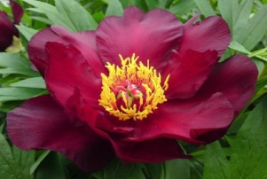 | Пион ИТО Scarlet Heaven | Голландия, ОКС, 3/5 почек | 1,300.00 |  | 0.00
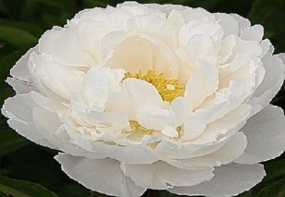 |  |  |  | Итого: | 0.00

